상품제안서
다기능 롤 타이머 스톱워치 | 상품코드: S26039

 |  |  |  |  |  |  | 02-713-8555 | www.synergygift.co.kr
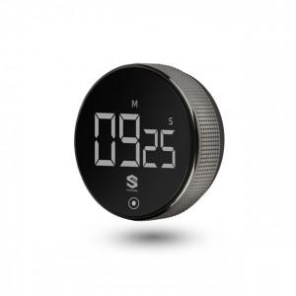 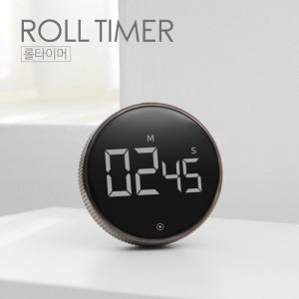

【상세/제작정보】 | 다기능 롤 타이머 학습 및 주방용 스톱워치

【인쇄/포장옵션】 | 레이저, 풀칼라 / 포장지포장

【공급단가】 | 수량 | 50~ | 100~ | 500~ | 1,000~ | 2,000~
*VAT별도 | 단가 | 9,990원 | 9,620원 | 9,250원 | 8,880원 | 8,650원

【상품 URL】 | https://www.synergygift.co.kr:443/src/goods_detail.php?gdno=26039

